상품제안서
락앤락 매직 바로한끼 밥용기 Lite 라이트 410ml 2P 세트 | 상품코드: F28327

 |  |  |  |  |  |  | 02-412-0044 | www.easy1.co.kr
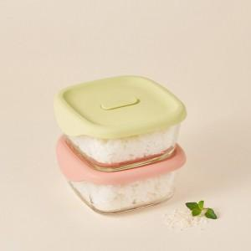

【상세/제작정보】

【인쇄/포장옵션】 | / 포장불가능

【공급단가】 | 수량 | 50~ | 100~ | 500~ | 1,000~ | 2,000~
*VAT별도 | 단가 | 9,670원 | 9,510원 | 9,270원 | 9,110원 | 8,860원

【상품 URL】 | https://easy1.co.kr:443/src/goods_detail.php?gdno=28327

